건물
양 건물 테이블

이름 | 체력 | 건설시간 | 비용 | 필요건물 | 역할 | 이미지 | 건설 중 | 건설 중_2단계 | 건설 중_3단계 | 피격 | 반파 | 파괴 | 칸소모
넥서스 | 100 | 기본건물 | 0 | 기본건물 |  | 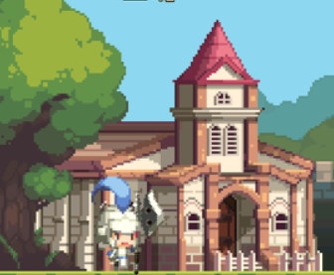 | 기본 건물 |  |  | 건물이 늑대에게 피격당할 경우 건물이 좌우 양쪽으로 흔들립니다, |  |  | 5칸
집 | 50 | 10(s) | 50 | 마을회관 | 인구수 증가 | 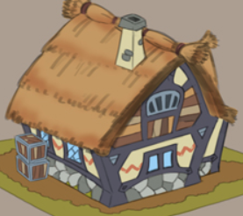 |  |  |  |  |  |  | 2칸
건물 체력이 0 이하가 될 경우 제거되며 폭발이팩트를 남깁니다.
목장 | 100 | 15(s) | 20 | 마을회관 | 자원생산 | 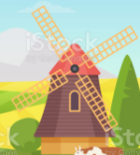 |  |  |  |  |  |  | 2칸
돌벽 | 200 | 20(s) | 10 | 마을회관 | 기지 방어 랠리 포인트 | 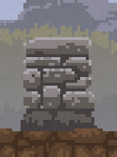 | 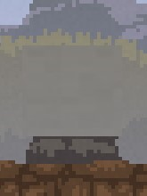 | 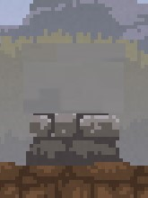 | 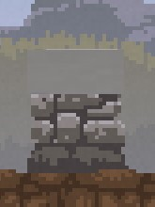 |  |  |  | 1칸

추가건물
이름 | 체력 | 건설시간 | 비용 | 필요건물 | 역할 | 이미지 | 건설 중 | 건설 중_2단계 | 건설 중_3단계 | 반파 | 파괴 | 칸소모
훈련소 | 200 | 20 | 150 | 넥서스 | 검병 훈련 | 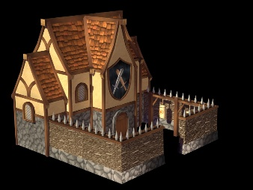 |  |  |  |  |  | 2
투창병 훈련소 | 200 | 30 | 150 | 훈련소 | 투창병 훈련 | 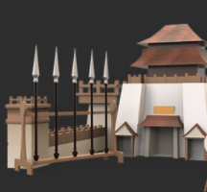 |  |  |  |  |  | 2
활터 | 150 | 50 | 250 | 훈련소 | 궁수 훈련 | 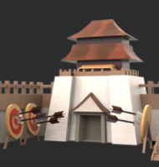 |  |  |  |  |  | 2

